Tổng quan hướng dẫn

TỔNG QUAN HƯỚNG DẪN FRONTEND BALANCE - PHỤ LỤC

1. Tổng quan ReactJS và cấu trúc code FrontEnd dự án BALANCE
I) Flow code.
II) Cấu trúc thư mục.
III) Quản lý Git Flow

2. Cài đặt một số phần mềm cần thiết
I) Github desktop
II) Git
III) Visual studio code
IV) DBeaver

3. Cài đặt NodeJS ổn định
4. Cài đặt môi trường, clone source dự án và quản lý source code dự án
5. Hướng dẫn tạo một màn hình mẫu ví dụ

1. ReactJS & FrontEnd BALANCE
************Nội dung gồm 4 phần: I) Tổng quan về REACTJS. II) Flow code. III) Cấu trúc thư mục. IV) Quản lý Git Flow

I. Tổng quan về REACT JS

React.js là một thư viện Javascript đang nổi lên trong những năm gần đây với xu hướng Single Page Application.
Trong khi những framework khác cố gắng hướng đến một mô hình MVC hoàn thiện thì React nổi bật với sự đơn giản và dễ dàng phối hợp với những thư viện Javascript khác.
Nếu như AngularJS là một Framework cho phép nhúng code javasscript trong code html thông qua các attribute như ng-model, ng-repeat...thì với react là một library cho phép nhúng code html trong code javascript nhờ vào JSX, bạn có thể dễ dàng lồng các đoạn HTML vào trong JS.
Việc tích hợp giữa javascript và HTML vào trong JSX làm cho các component dễ hiểu hơn.

Một trong những điểm hấp dẫn của React là thư viện này không chỉ hoạt động trên phía client, mà còn được render trên server và có thể kết nối với nhau.
React so sánh sự thay đổi giữa các giá trị của lần render này với lần render trước và cập nhật ít thay đổi nhất trên DOM.

Tìm hiểu thêm về Virtual DOM, JSX, Components, Props và State để hiểu sâu hơn về REACT JS…

Link tham khảo : https://viblo.asia/p/gioi-thieu-ve-reactjs-phan-i-cac-khai-niem-co-ban-V3m5WzjblO7
Link trang chủ reactJS : https://reactjs.org/

>>> Bên cạnh đó, tham khảo học cách sử dụng thư viện TAILWINDCSS và ANT DESIGN (hai trong số các thư viện chính được sử dụng trong Project Balance).
Link trang chủ: https://tailwindcss.com và https://ant.design

II. Flow code FrontEnd Balance

1. Đọc hiểu requirement
2. Xem design Figma/Wireframe
3. Phân tích UI, chia component
4. Hoàn thiện UI
5. Giao tiếp với BackEnd để gắn API/giải quyết các vấn đề liên quan
6. Giao tiếp với tester/Fix bugs

Mô tả code Flow

1. Pull source mới để có đầy đủ code nhất
2. Tạo file index chính cho layout
3. Tạo router trong file router-link, tạo menu trong file menu và pages, định nghĩa tên đa ngôn ngữ trong file translation.json (en/vi)
4. Hoàn thiện code UI và logic
5. Tạo các tác vụ call API trong folder Services
6. Hoàn thiện mapping API

*Sử dụng các hooks/components có sẵn để tạo UI components như table, form, message… Đối với table và form, định nghĩa các column/input form trong folder columns.

III. Cấu trúc thư mục và một số thư mục cần lưu ý

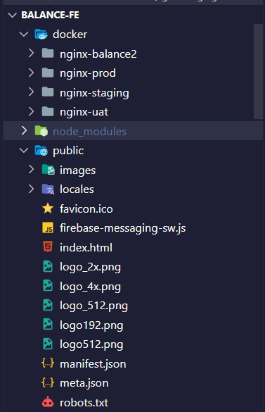
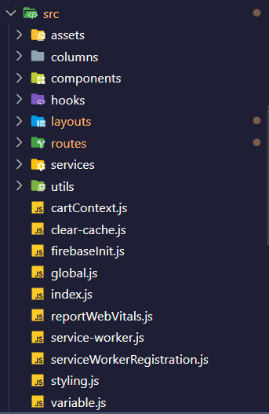
1. docker : chứa các folder server/deploy, file config/key/certification
2. public: chứa các folder hình ảnh public, ngôn ngữ
3. src :
a) assets : chứa tài nguyên chung của web như font, images, styles, svg
b) columns: định nghĩa các phần tử cột, các dạng input… của table, form.
c) components: chứa các component tái sử dụng của project
d) hooks: chứa các hooks tái sử dụng của project
e) layouts: chứa header footer và định nghĩa các menu navbar của website.
f) routes: chứa tất cả các file code UI hoàn chỉnh theo từng màn hình của project.
g) services: chứa các file định nghĩa API
h) ultis: chứa các function có thể share nhau giữa các pages.
Ngoài ra còn có một số file riêng lẻ như cartContext, styling, variable.

*Các thư mục cần lưu ý (highlight)

IV. Quản lý git flow

Khi bắt đầu code ở một role hay function đã có sẵn, phải chắc chắn các branch này đầy đủ code mới nhất bằng cách pull source từ master về
Khi muốn tạo một nhánh code riêng, copy nhánh từ master để có đầy đủ source.
Khi muốn chỉnh sửa hooks/components có sẵn => Liên hệ anh Đức (senior) để hỗ trợ.

~ Một số nhánh quan trọng cần lưu ý:
master | Nhánh master, source base
develop | Nhánh develop, deploy code
feat/nan | Nhánh clone từ develop
service/store/BAL_Disposal_Order | Nhánh code func hủy hàng
feature-store-admin-management-user | Nhánh code store quản lý user, phân quyền user
service/store/BAL_Good_Transfer | Nhánh code func chuyển hàng
feature/service/import-non-bal-Dung | Nhánh code func nhập hàng ngoài Balance
service/product/BAL_022_Product | Nhánh code các phần cơ bản của phần quản lý sản phẩm
service/store/BAL_97_Store | Nhánh code các phần cơ bản của phần quản lý cửa hàng
service/supplier/BAL_103_Supplier | Nhánh code các phần cơ bản của phần quản lý nhà cung cấp
origin/service/store/BAL_Goods_Return | Nhánh code func trả hàng
origin/service/user/BAL_126_Users | Nhánh code các phần cơ bản của phần quản lý thông tin người dùng
origin/service/user/BAL_User_Infomation | Nhánh code các phần cơ bản của phần quản lý thông tin người dùng
origin/service/order/BAL_774_PurchaseOrder | Nhánh code func nhập hàng trực tiếp

IV. Set up khi mới vào

Leader cấp quyền access vào source FE của dự án (gitHub)
Link github Source FE: https://github.com/Ari-balance/balance-fe

2. Cài đặt phần mềm
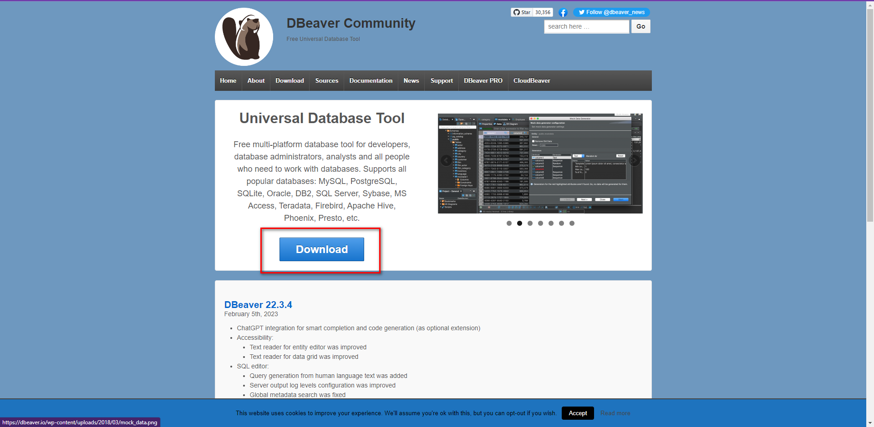
STT | Tên ứng dụng | Liên kết | Mô tả
1 | Github desktop | https://desktop.github.com/ | Quản lý source code
2 | Git | https://git-scm.com/downloads | Quản lý source
3 | Visual studio code | https://code.visualstudio.com/download | Để code
4 | DBeaver | https://dbeaver.io/ | Xem database

*****Hướng dẫn dành cho hệ điều hành Window (IOS tự research tương tự)

1 | Github desktop
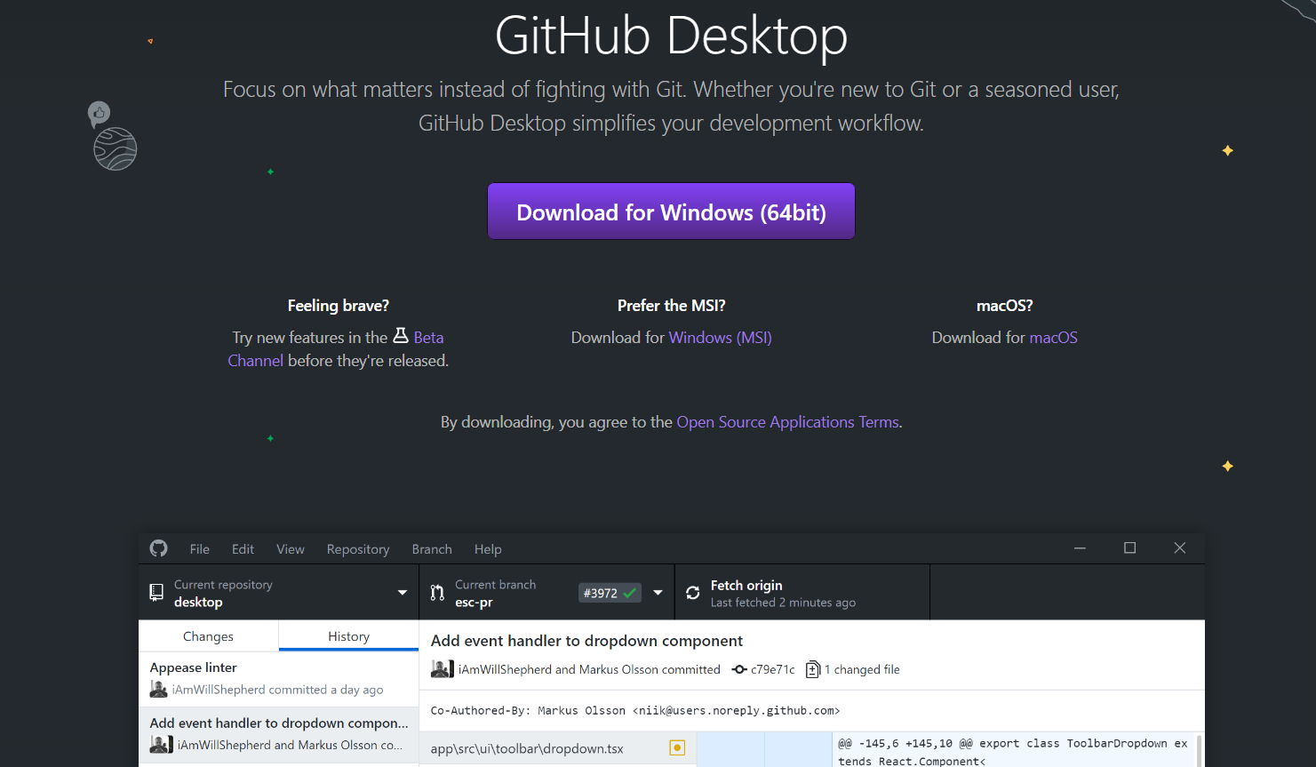

2 | Git
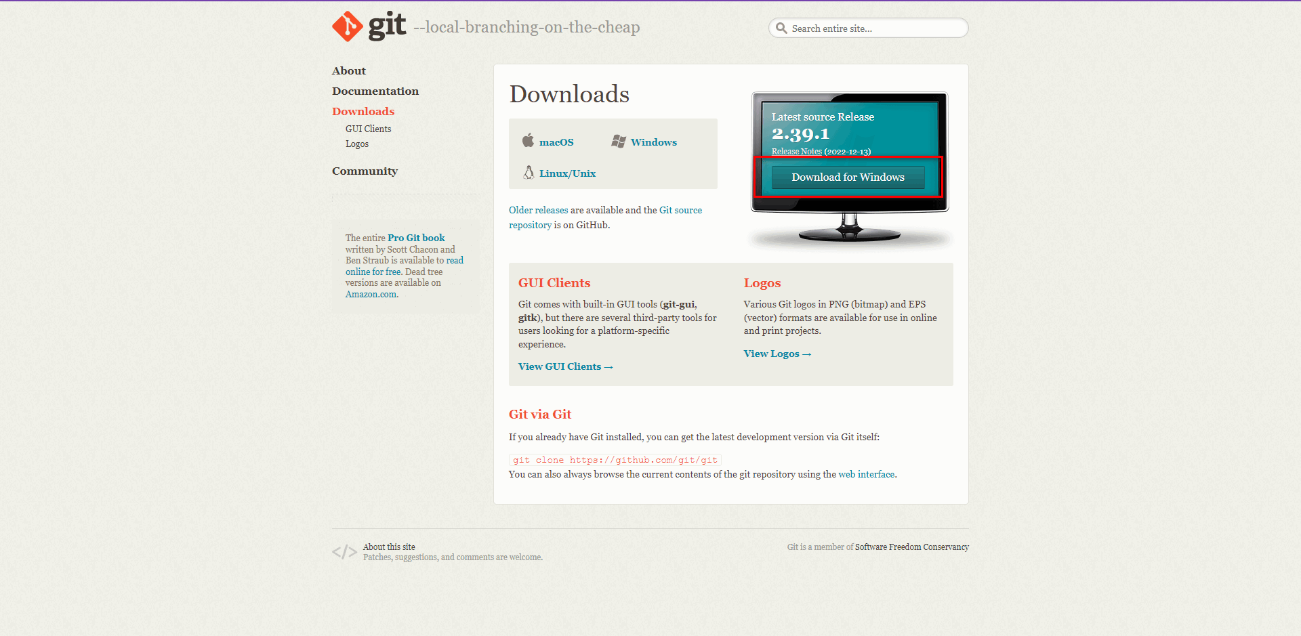

3 | Visual studio code
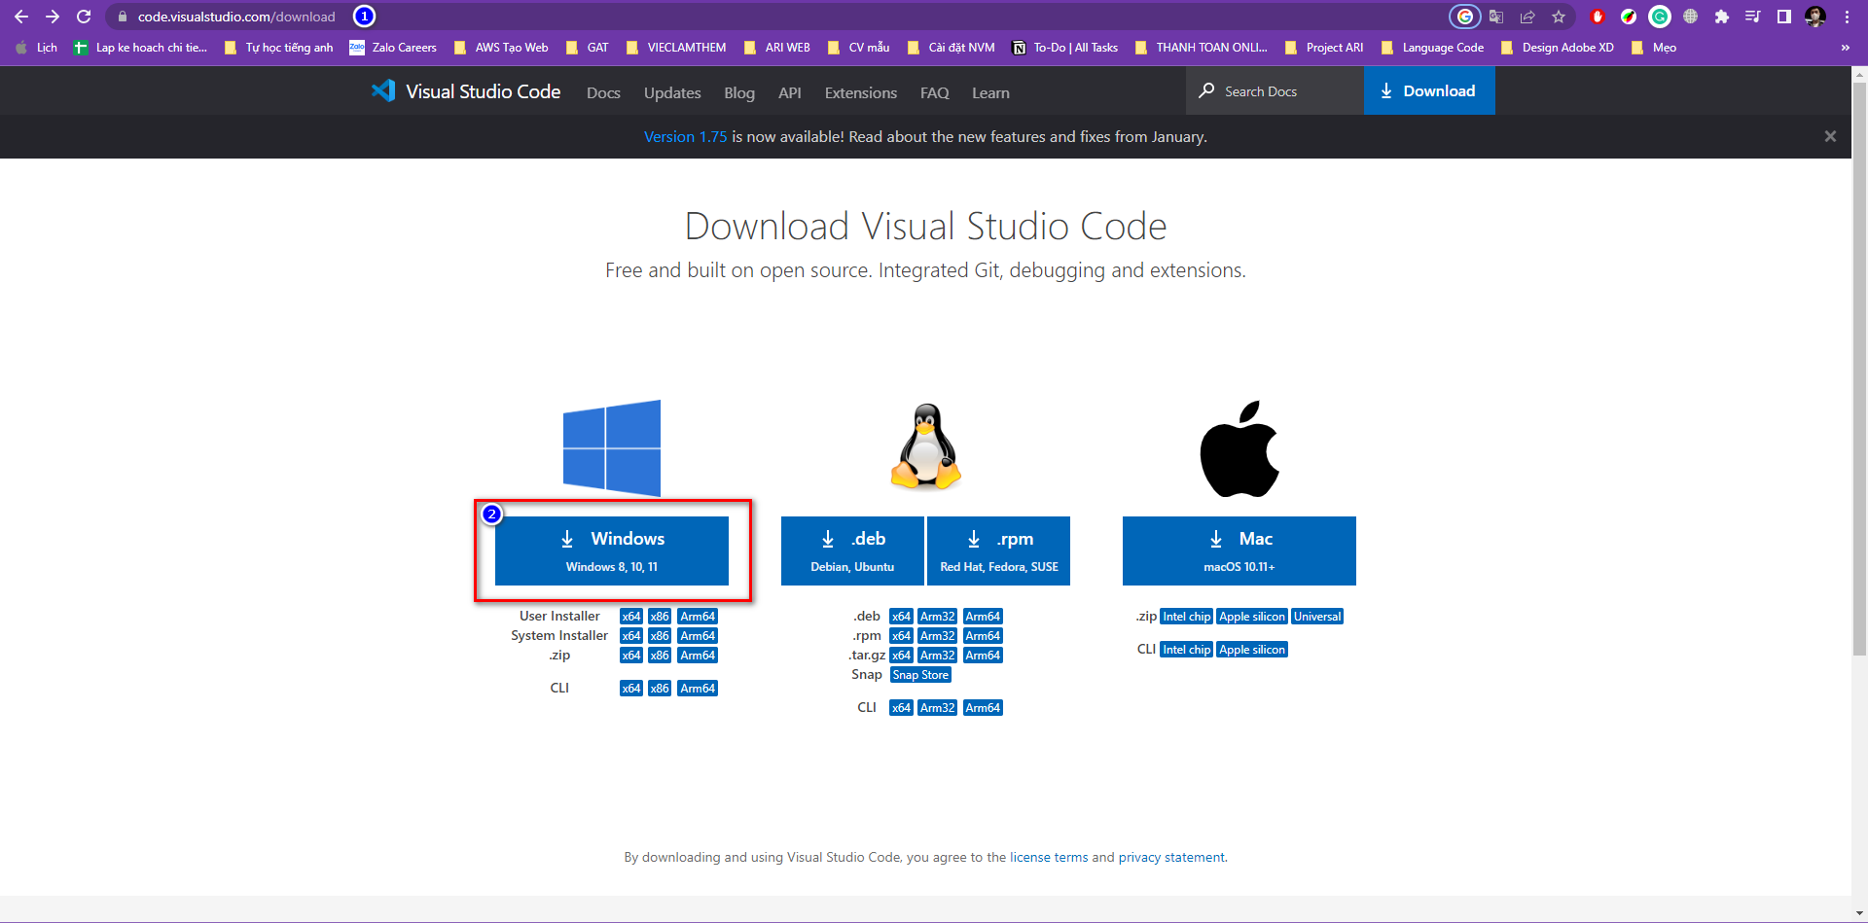

4 | Dbeaver

4. Môi trường & run project
I. Hướng dẫn cài project

Leader cấp quyền access vào source FE của dự án (gitHub)
Link github Source FE: https://github.com/Ari-balance/balance-fe

Clone source qua SSH hoặc https hoặc github desktop
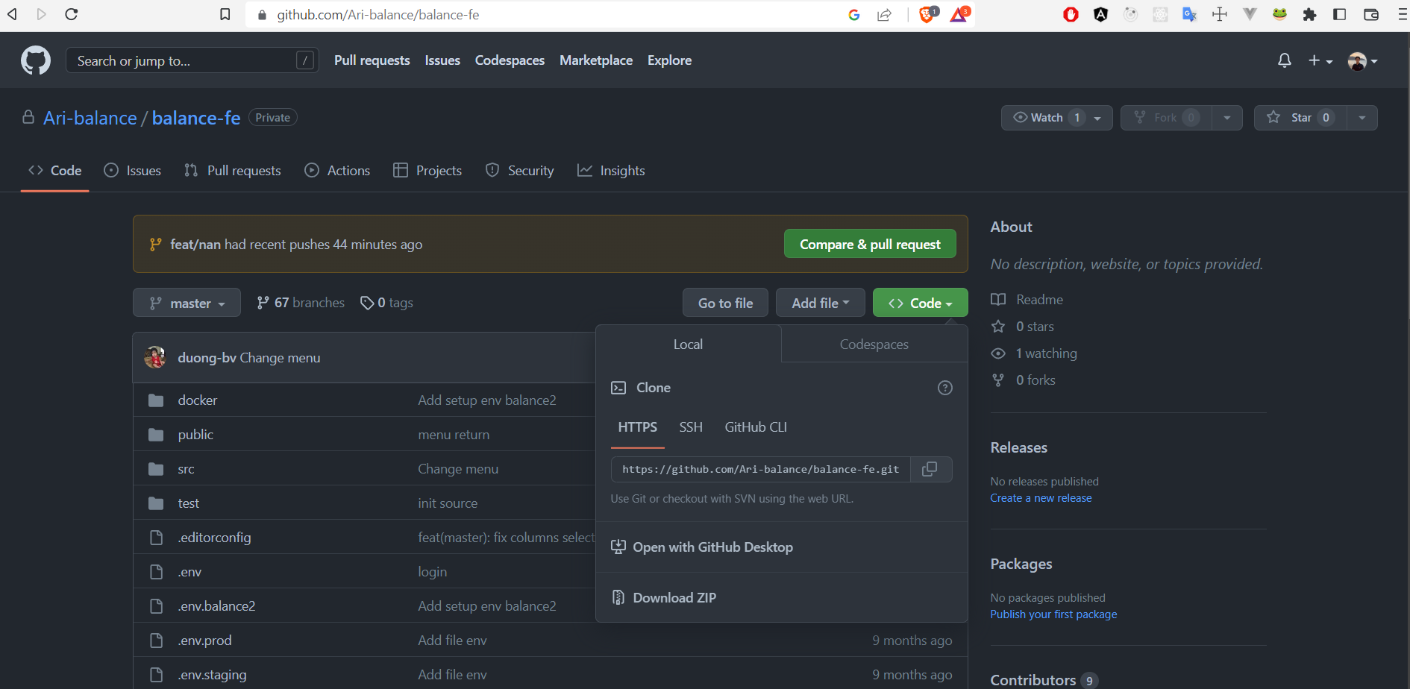

Clone source bằng Github desktop
Một số thao tác quản lý source cơ bản với Github desktop (chi tiết xem trang chủ Github desktop)
_ Login xác thực và thao tác quản lý trên Github desktop theo hướng dẫn từ trang chủ Github desktop hoặc https://viblo.asia/p/github-desktop-easy-git-XqaGEQYxGWK

Sau khi access source và login github desktop, chuyển đổi checkout giữa các nhánh ở Current branch
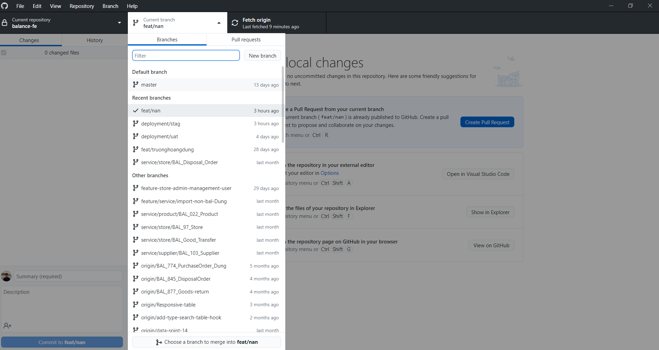

Để tạo một nhánh mới copy từ một nhánh khác, chọn nhánh cần copy và chọn "New branch"

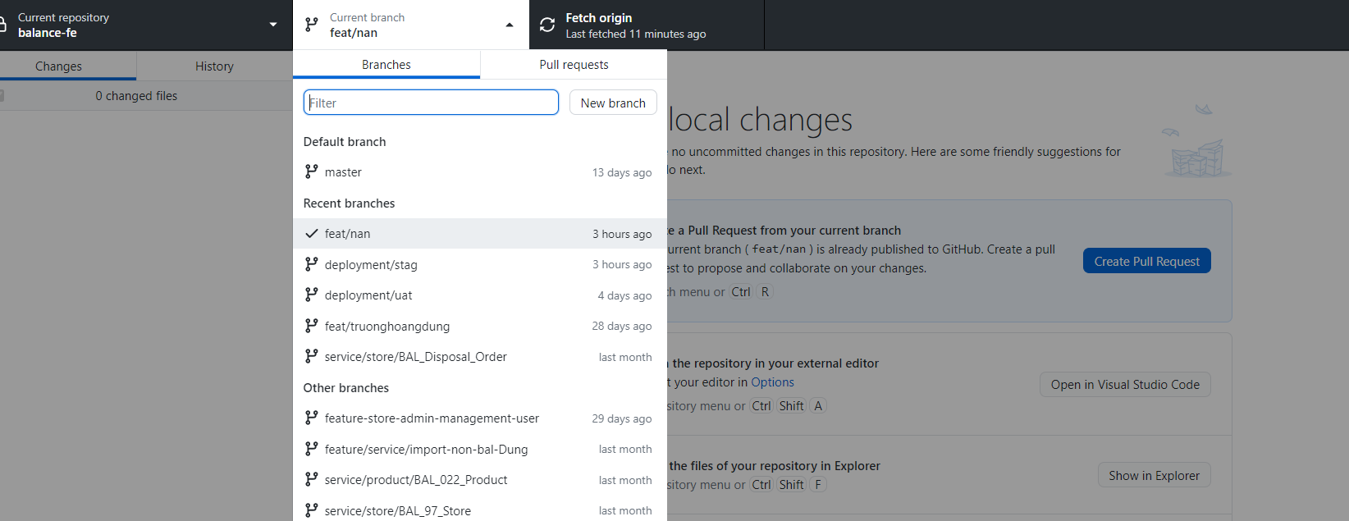

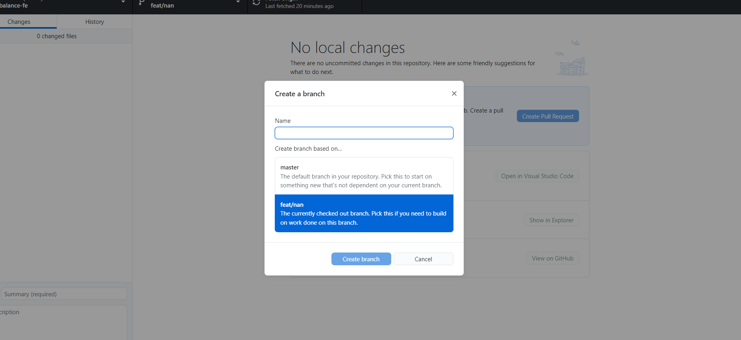

Để commit lên nhánh

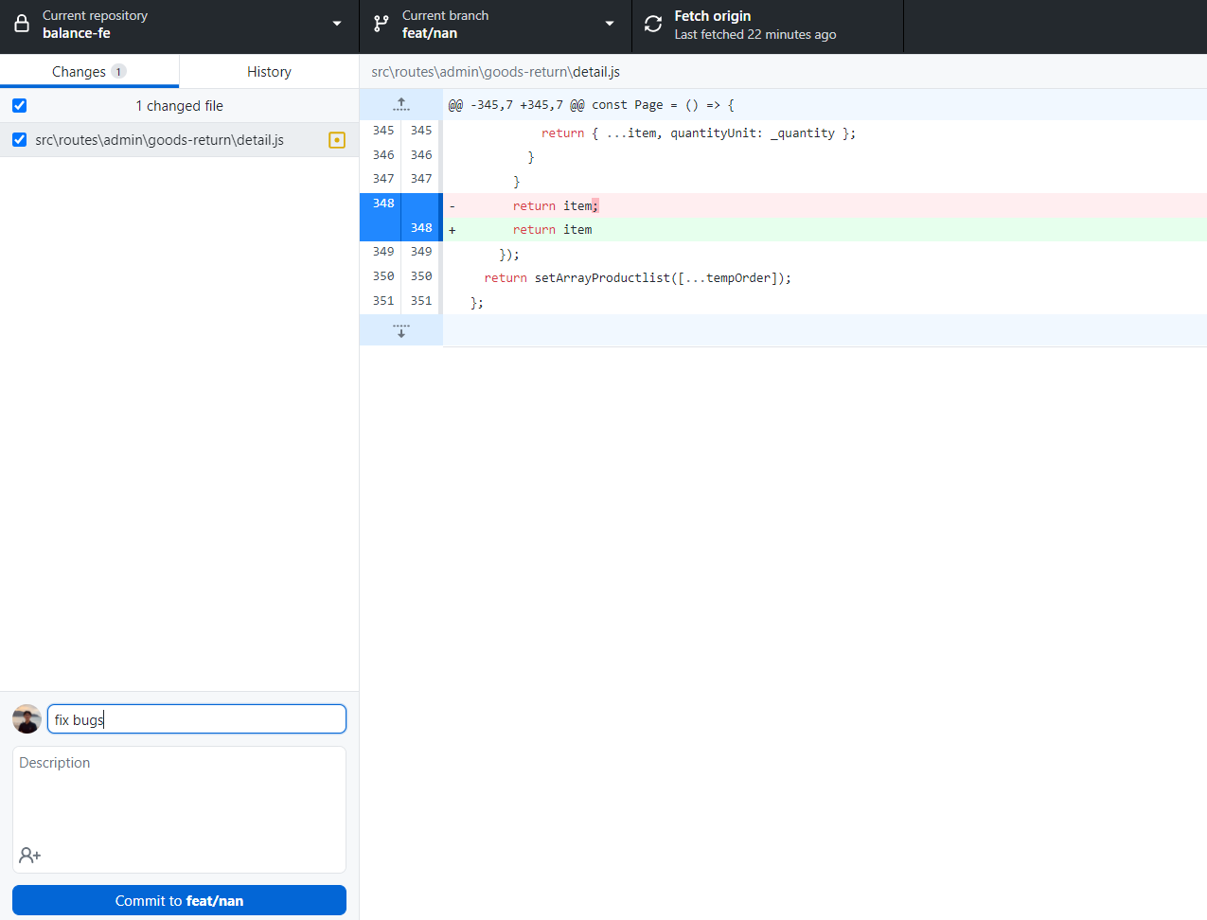

Để discard change hay stash change, chuột phải vào file muốn thao tác
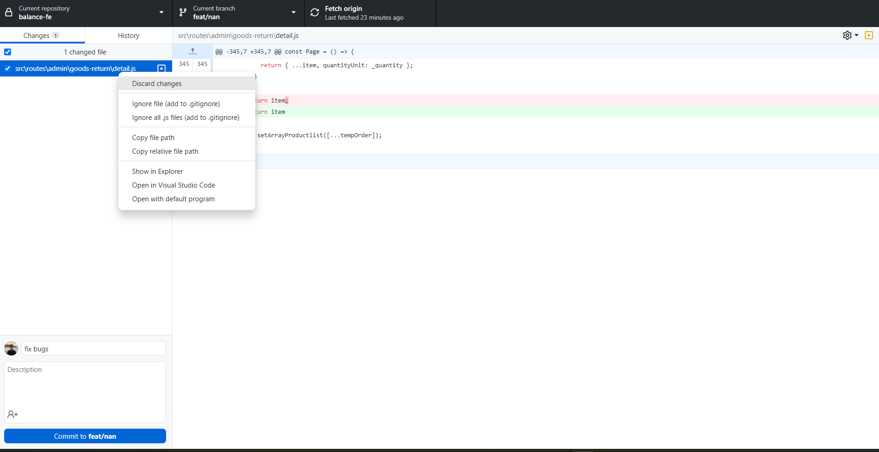

Để fetch origin hay pull/push source, thao tác tương ứng ở phần ô lệnh thứ ba

Để xem lịch sử commit source, chọn tab History ở phần bên trái màn hình

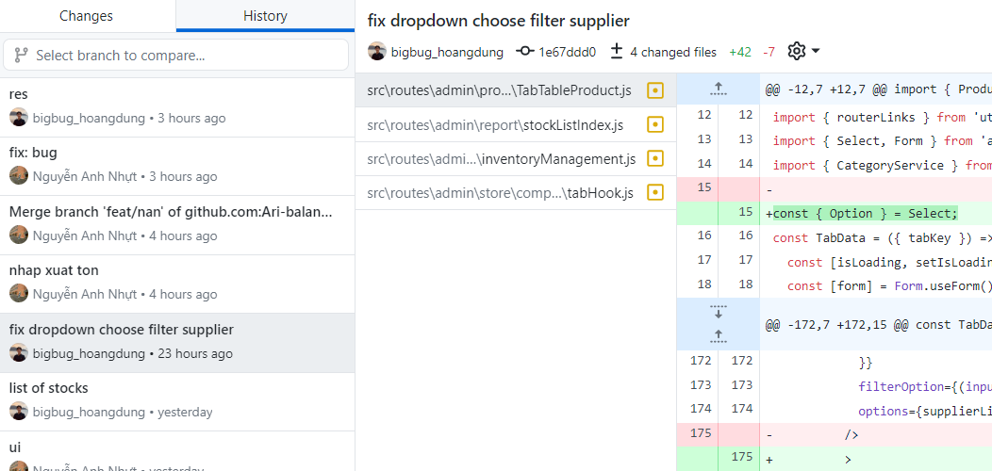

II. Khởi chạy Project
Sau khi thực hiện clone source về Visual Code, mở terminal và thực hiện lệnh "npm install" để cài đặt các package cần thiết của project.
Khởi chạy source bằng câu lệnh "npm run start:w" và chạy cổng http://localhost:3335/ trên trình duyệt web.

5. Tạo 1 màn hình mẫu
HƯỚNG DẪN TẠO MẪU MỘT TRANG MỚI

Ví dụ tạo 1 page quản lý các cửa hàng như figma sau
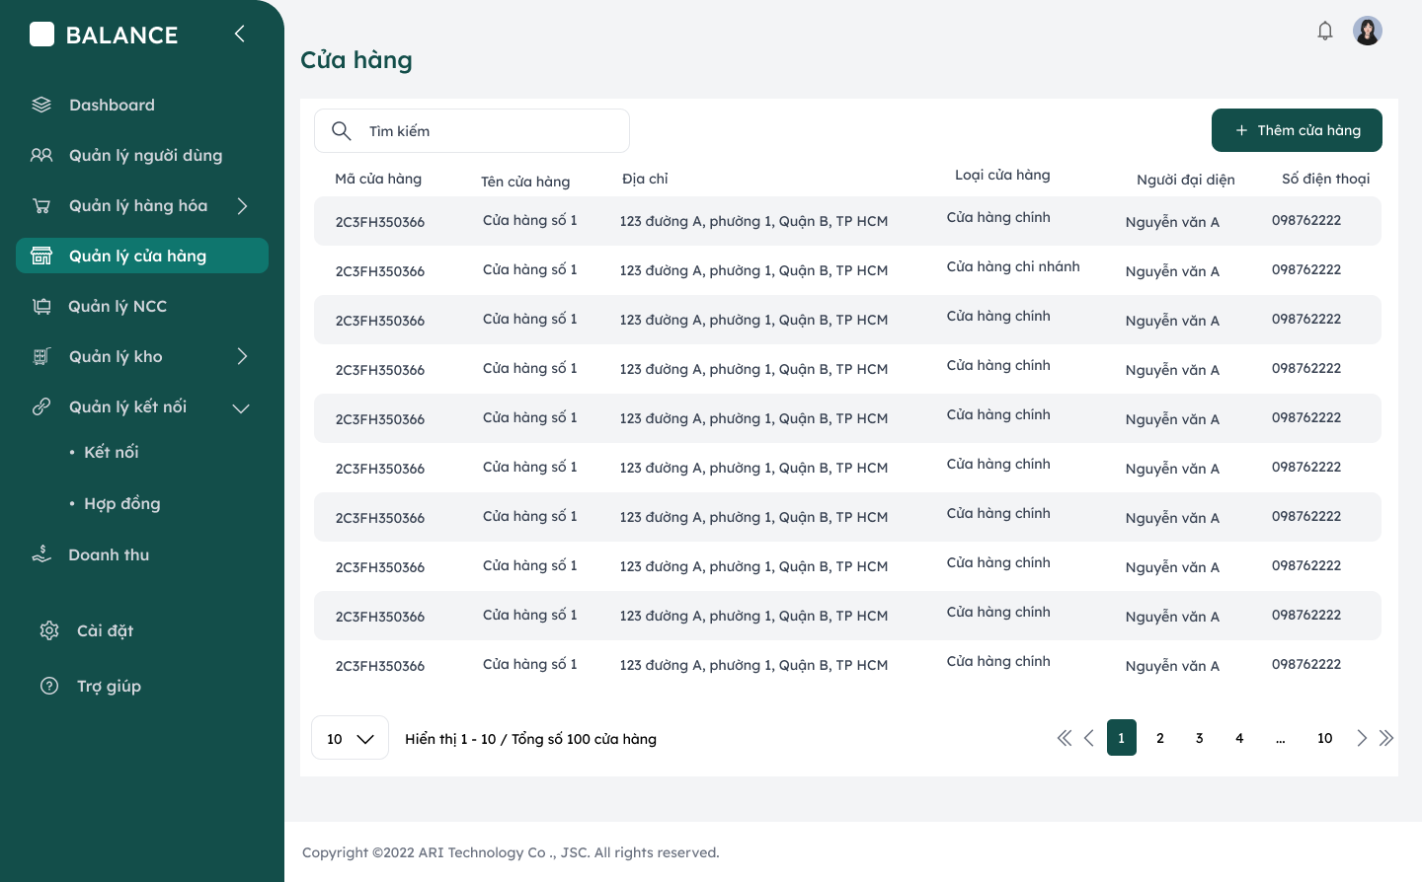

 | `

B1: Tạo menu "Quản lý cửa hàng" và icon "Store" ở navbar bên trái trong src/layouts/admin/menus.js
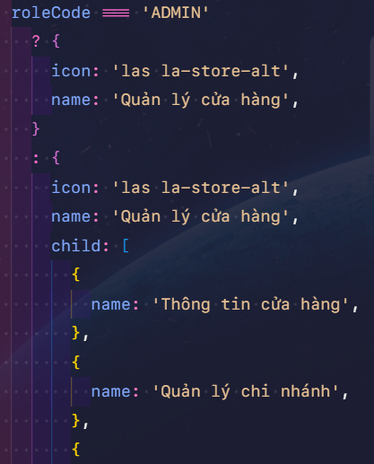

B2: Định nghĩa routes trong file router-link tại đường dẫn: src/utils/router-links.js

B3: Tạo thư mục và file index tương ứng để hoàn thiện code UI và logic trong folder routes > admin

_ Code UI và phân tích, sử dụng hooks/components table có sẵn để đưa vào
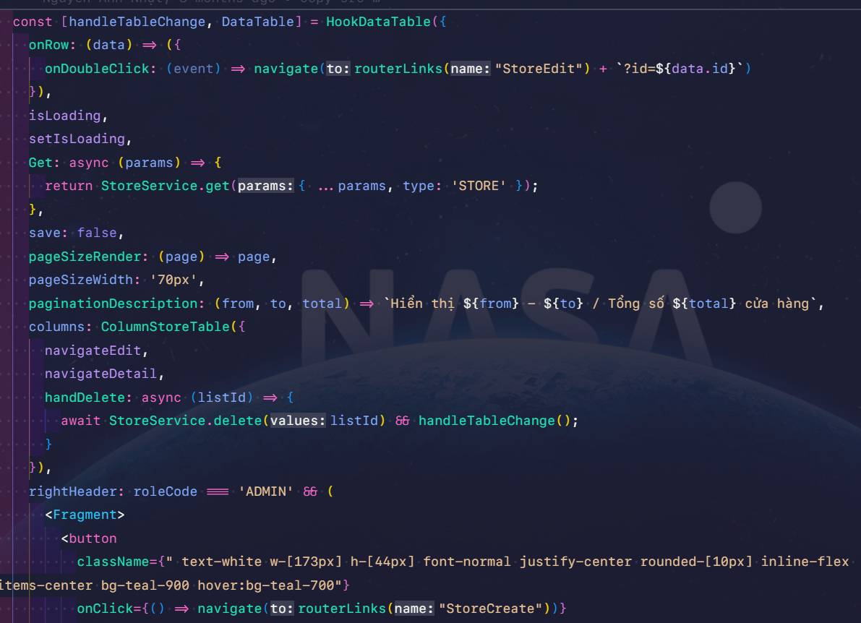

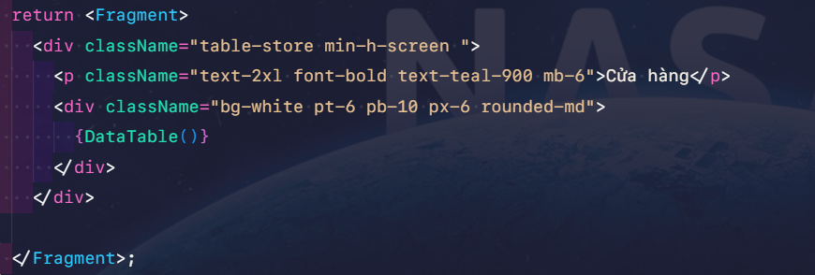

_ Chú ý định nghĩa column trong thư mục src/columns

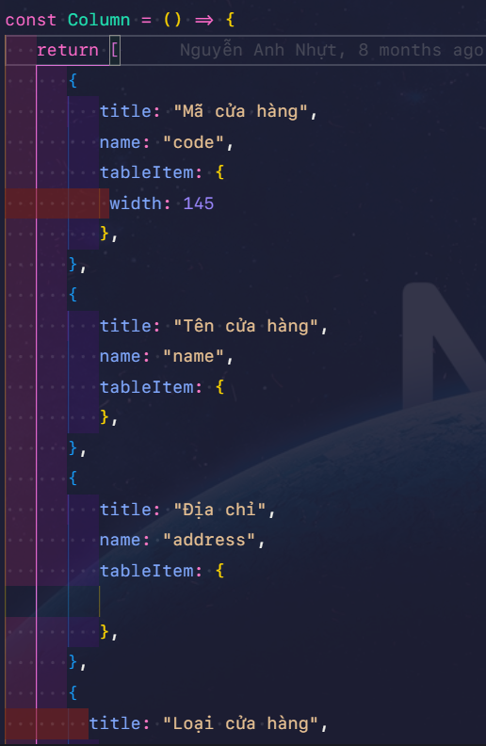

_ Định nghĩa call API cho table trong thư mục services (ở đây là API get danh sách các stores). Đường dẫn: src/services
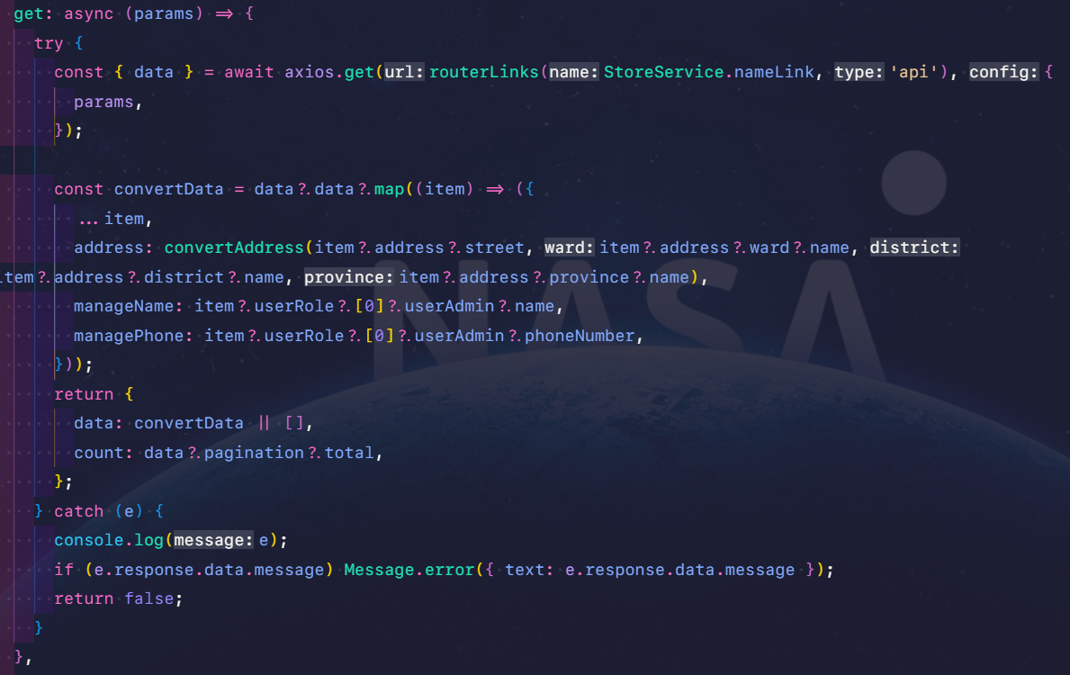

B4: Khai báo đường dẫn thư mục/file code trong đường dẫn: src/routes/pages.js

B5: Hoàn thiện UI theo figma, test và fix bugs (nếu có).

